Comentarios
Información general:
En este documento se incluye un resumen de la evaluación de la calidad del aire en España 2015 siguiendo las directrices establecidas en la legislación (Directivas 2008/50/CE y 2004/107/CE, Decisión 2011/850/UE, Real Decreto 102/2011). La información completa comunicada a Europa se puede encontrar en: http://cdr.eionet.europa.eu/es/eu/aqd. Todos los cálculos de estadísticos utilizan como hora de referencia UTC (a excepción del AOT40 cuya hora de referencia es CET). Las unidades utilizadas para expresar los niveles de los diferentes contaminantes son las establecidas en la legislación de calidad del aire.

Pestañas:
B_Zonas (Bloque B Decisión 850/2011/UE)
En ella se indican las zonas en las que se divide el territorio nacional para evaluar la calidad del aire para los diferentes contaminantes y objetivos de protección (Tabla 1). El área se expresa en km2 y la población en número de habitantes. El ámbito geográfico de las zonas de calidad del aire se puede encontrar en: http://sig.magrama.es/calidad-aire

C_F_Reg_eval ( Bloques C sistema de evaluación y F estadísticos)
Se indica como se ha evaluado cada zona para cada contaminante y valor legislado (Tabla 2). Para cada caso se dice el tipo de evaluación empleado (mediciones fijas, indicativas, aleatorias, campañas, modelos/estimación objetiva) así como todas las estaciones/modelos que evalúan la zona (incluyendo el tipo de estación Tabla 3). Se muestra el valor del estadístico de cumplimiento de legislación (media anual, número de superaciones…) y la situación de dicho estadístico respecto al valor legislado (mayor o menor que valor límite u objetivo, etc..).
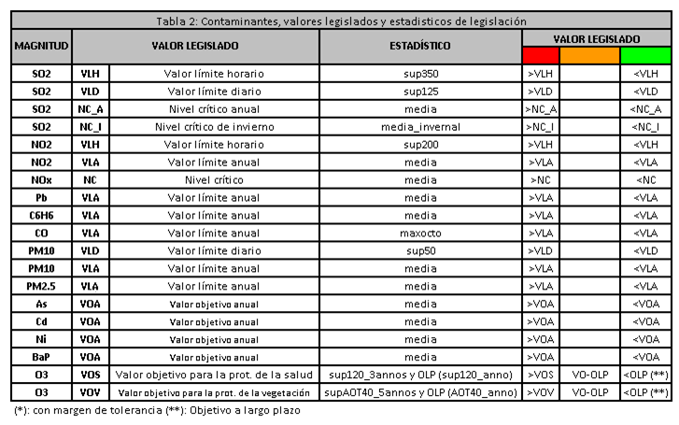
La situación respecto a umbrales de evaluación (2010-2014) respecto a la cual se basan los métodos de evaluación del año 2015 se puede encontrar en: http://www.magrama.gob.es/es/calidad-y-evaluacion-ambiental/temas/atmosfera-y-calidad-del-aire/situacionespanarespectoumbrales2010-2014_eval2016preliminar_tcm7-407212.pdf
Descuento de fuentes naturales
España a través del Consejo Superior de Investigaciones Científicas (CSIC), ha creado una metodología para descontar la contribución natural debida a polvo del Sáhara, dicha metodología ha sido aprobada por la Comisión y es pública a través del siguiente documento.
http://www.magrama.gob.es/es/calidad-y-evaluacion-ambiental/temas/atmosfera-y-calidad-del-aire/Metodolog%C3%ADa_para_episodios_naturales_2012_tcm7-281402.pdf
En la pestaña se pueden ver los estadísticos de las estaciones que han superado los valores legislados de PM10 y PM2,5, antes y después del descuento de fuentes naturales.
Factores de corrección en equipos de partículas automáticos.
En aquellos equipos automáticos de medición de partículas (PM10 y PM2,5) se calcula un factor de corrección para que los resultados sean equivalentes al método de referencia (gravimetría).
G_Cumplimiento (Bloque G cumplimiento objetivos medioambientales)
Se indica la situación de cada zona respecto a los valores legislados. Hay que tener en cuenta que la situación de la peor estación o los niveles más altos de un modelo son los que determinan la clasificación de la zona respecto a los valores legislados. Es decir, basta que una sola estación supere el valor legal, para que se considere que toda la zona a la que pertenece también lo incumpla, aunque existan otras estaciones en ella que sí se ajusten a los requisitos legalmente establecidos.
2014 y 2014_resumen
Resumen de cumplimiento de legislación de las zonas en la evaluación 2015

G_IME (Bloque G cumplimiento objetivos medioambientales)
Calculos del indice medio de exposición de PM2,5

F_Otros (Bloque F estadísticos)
Estadísticos de aquellos contaminantes que tienen obligación de medición pero no valores legislados (Compuestos orgánicos volátiles "COVs", Hidrocarburos aromáticos policíclicos, excepto Benzo(a)Pireno y Mercurio "HAPS_HG", Depósitos y Especiación de PM2,5).

Más información
Visor de calidad del aire
http://sig.magrama.es/calidad-aire
Informe ejecutivo evaluación 2015
http://www.magrama.gob.es/es/calidad-y-evaluacion-ambiental/temas/atmosfera-y-calidad-del-aire/informeevaluacioncalidadaireespana2015_tcm7-432931.pdf
Situación respecto a umbrales
http://www.magrama.gob.es/es/calidad-y-evaluacion-ambiental/temas/atmosfera-y-calidad-del-aire/situacionespanarespectoumbrales2010-2014_final2015_tcm7-426446.pdf
Datos brutos 2015
http://www.magrama.gob.es/es/calidad-y-evaluacion-ambiental/temas/atmosfera-y-calidad-del-aire/calidad-del-aire/eval-of/Datos_oficiales_2015.aspx
Libro Aire
http://www.magrama.gob.es/es/calidad-y-evaluacion-ambiental/temas/atmosfera-y-calidad-del-aire/calidad-del-aire/estudios/Libro_Aire.aspx

